Sjekkliste for kurs i FrontCore
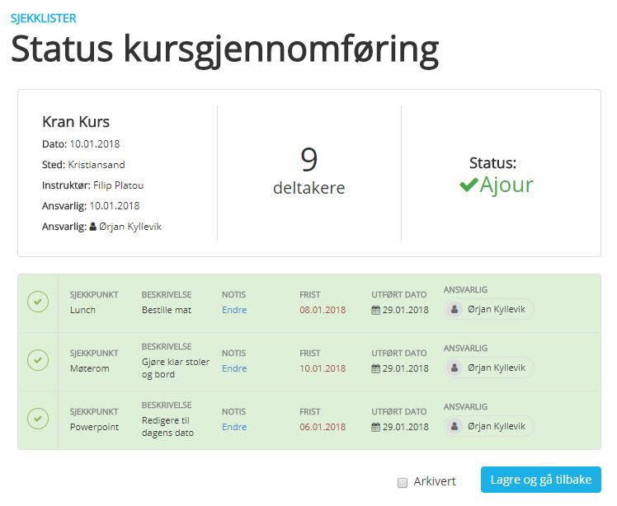
Lyst til å administrere kursene og sjekklistene dine enda enklere og mer effektivt?

 | Sjekk ut www.frontcore.com eller ta kontakt på kundesenter@frontcore.com

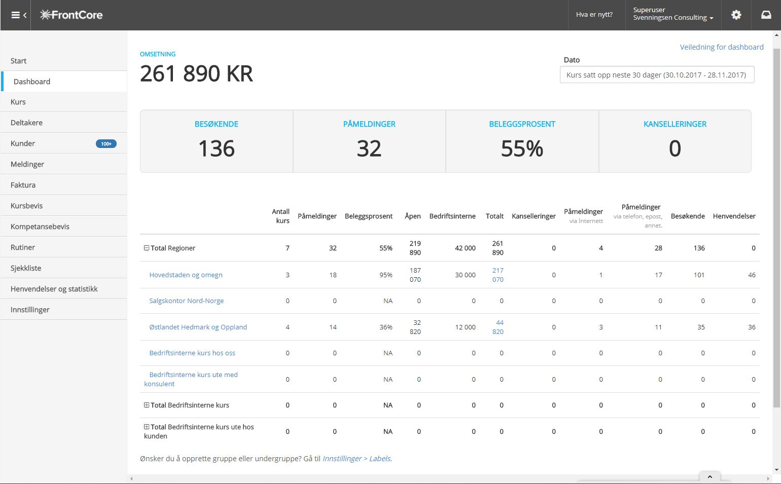
 |  | Klikk her for mer informasjon

